상품제안서
라메스프렌즈 3색볼펜(독일잉크/컬러인쇄가능) | 상품코드: S03014

 |  |  |  |  |  |  | 02-713-8555 | www.synergygift.co.kr
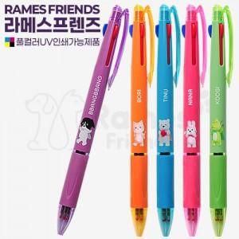

【상세/제작정보】 | 칼라인쇄가 가능한 3색 볼펜

【인쇄/포장옵션】 | 실크, 풀칼라 / 밀봉OPP포장

【공급단가】 | 수량 | 1,000~ | 2,000~ | 3,000~ | 5,000~ | 10,000~
*VAT별도 | 단가 | 580원 | 570원 | 560원 | 540원 | 510원

【상품 URL】 | https://www.synergygift.co.kr:443/src/goods_detail.php?gdno=19416

